各社共通
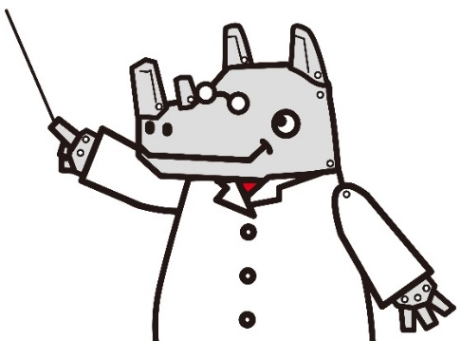
小学校で使用する薬品一覧表

小学校でよく使用される薬品と、その使用学年を下記にまとめました。
「どの学年に、どんな薬品が必用なんだっけ？」「薬品がいろいろ記載されているけど、
どれを買えばよいのだろう？」…そんな時に、ぜひご活用ください。
※薬品は、五十音順で並んでいます。

Cat.No. | 略号 | 品名・規格 | 容量 | 使用 学年 | 実験名 | 価格￥ （税抜）
F35-8107-03 |  | アルミニウム片（10×10×0.5mm） | 100枚 | 6 | 水溶液が金属をとかすかどうか調べる | 1,000
S75-8500-03 |  | アンモニア水（約1.5％）（すぐ使える薬品シリーズ） | 1L | 6 | 水溶液の違いを調べる | 2,400
S75-8015-03 | 危 | エタノール（99.5％） | 500mL | 4・6 | 葉に日光が当たるとでんぷんがつくられるか調べる等 | 5,100
S75-8015-40 |  | 塩化ナトリウム（化学用） | 500g | 3・4・5・6 | 水にどのくらいとけるか調べる等 | 2,000
S75-8500-01 |  | 塩酸（約4％）（すぐ使える薬品シリーズ） | 1L | 6 | 水溶液の違いを調べる | 2,400
S75-8500-04 |  | 塩酸（約9％）（すぐ使える薬品シリーズ） | 1L | 6 | 水溶液が金属をとかすかどうか調べる | 2,600
S75-8025-06 | 劇 | 過酸化水素水（30％） | 500g | 6 | 酸素中でものを燃やす | 2,300
S75-8025-35 |  | カリ明バン（硫酸カリウムアルミニウム） | 500g | 5 | 水にどのくらいとけるか調べる | 2,400
S75-8060-05 | 劇 | 水酸化ナトリウム（苛性ソーダ） | 500g | 6 | 水溶液が金属をとかすかどうか調べる | 3,300
S75-8500-02 |  | 水酸化ナトリウム（約4％）（すぐ使える薬品シリーズ） | 1L | 6 | 水溶液の違いを調べる | 2,400
S75-8055-85 |  | 精製水（純水） | 2L | 4・5・6 | 水溶液の希釈 | 600
S75-8065-05 |  | 石灰水（二酸化炭素検出用） | 1L | 6 | 吸う空気とはいた空気との違いを調べる | 1,300
S75-8065-03 |  | 石灰石 | 1㎏ | 6 | ものが燃えた後の空気を調べる | 2,100
S75-8075-22 |  | 炭酸水（ウィルキンソン） | 300mL×24 | 6 | 炭酸水に何がとけているか調べる | 4,800
S75-8075-10 |  | 炭酸水素ナトリウム（重曹、重炭酸ナトリウム） | 500g | 6 | 水溶液の違いを調べる | 2,500
F35-8107-04 |  | 鉄片（10×10×0.5mm） | 100枚 | 6 | 水溶液が金属をとかすかどうか調べる | 1,000
S75-8105-05 |  | 二酸化マンガン（粒状） | 500g | 6 | 酸素中でものを燃やす | 3,000
S75-8155-21 | 劇危 | 燃料用アルコール（メタノール） | 500mL | 4・5 | アルコールランプ用 | 1,100
S75-8500-48 |  | BTB溶液（ブロモチモールブルー溶液） （すぐ使える薬品シリーズ） | 10mL×12 | 6 | 水溶液の違いを調べる | 4,600
S75-8125-31 |  | 沸とう石 | 500g | 4 | 突沸防止用 | 6,100
S75-8170-20 |  | ヨウ素溶液(水溶、1.0％) | 100mL | 6 | 葉に日光が当たるとでんぷんがつくられるか調べる | 2,900
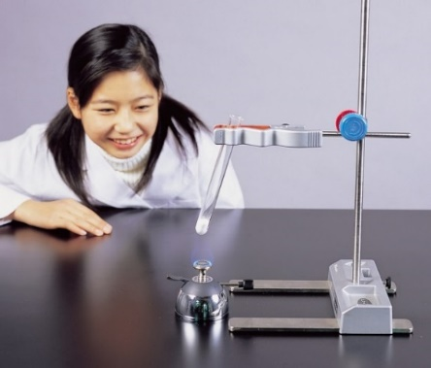
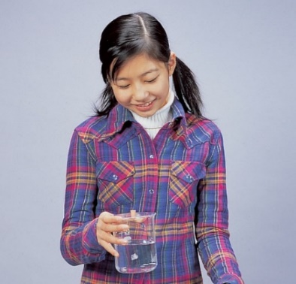
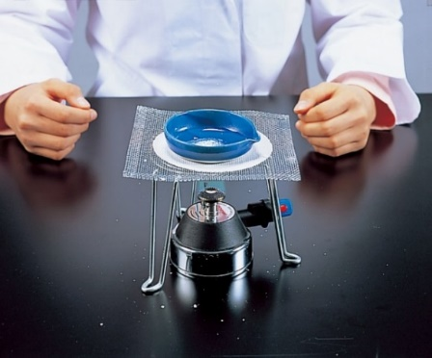

石灰水（二酸化炭素検出用）1L
すぐ使える薬品シリーズ
S75-8065-05 \850 （税抜）
S75-8500-01～-48
S75-8065-05 \1,300 （税抜）
濃度や量を調整しているので、実験したい時にすぐ使えます。
※S75-8500-01は水溶液の違い（色やにおい）を調べる実験に、S75-8500-04は
金属を溶かす実験にお使いください。
〔総合〕 P.475、476
〔総合〕 P.986
たっぷり使えてリーズナブルな石灰水です。
1L・PETボトル容器入り。

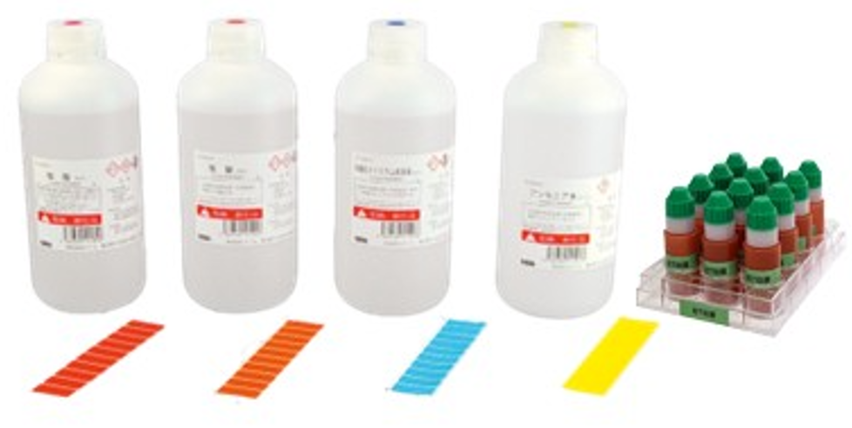

薄めずに
そのまま使えます！

たっぷり使えて
経済的！
Cat.No. |  | 品名 | 価格￥ （税抜）
S75-8500-01 |  | 塩酸（約4％）1L ※水溶液の違い（色やにおい）を調べる実験に | 2,400
S75-8500-02 |  | 水酸化ナトリウム水溶液（約4％）1L | 2,400
S75-8500-03 |  | アンモニア水（約1.5％）1L | 2,400
※消石灰（水酸化カルシウム）の飽和水溶液です。
※使用期限は、開封後約6か月です。
※容器の形状が変更になる場合があります。
S75-8500-04 |  | 塩酸（約9％）1L ※金属を溶かす実験に | 2,600
S75-8500-48 |  | BTB溶液（ブロモチモールブルー溶液）10mL 12本 | 4,600
廃液用カラーポリタンク（ミニ）セットZM
＼コンパクトな廃液用カラーポリタンク／
N65-9386 \12,500（税抜）
N65-9387 \14,000（税抜）
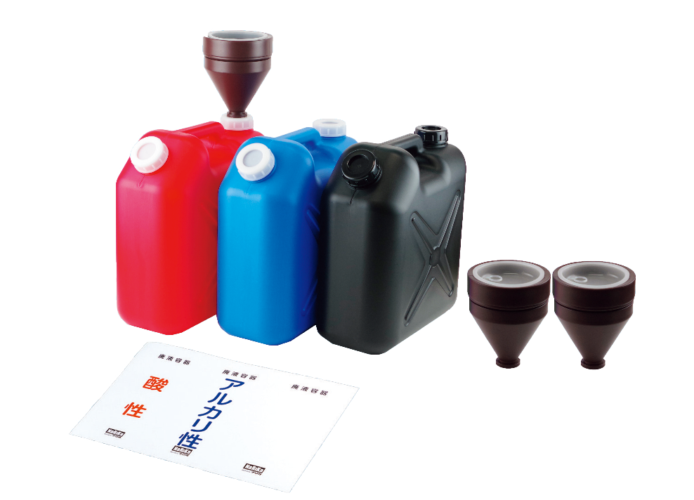
＜セット内容＞
●廃液用カラーポリタンク （ポリエチレン製、10L・310×150×330mm） 赤・青・黒 各1個
●キャップロート 3個 ●分類シール 3種各3枚
〔総合〕 P.789

別売品
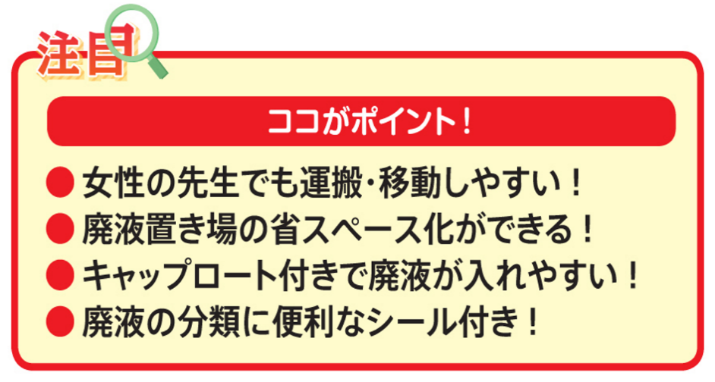
Cat.No. |  | 品名 | 価格￥ （税抜）
N65-9387-01 |  | 廃液用カラーポリタンク（ミニ）赤 ZM | 4,800
N65-9387-02 |  | 廃液用カラーポリタンク（ミニ）青 ZM | 4,800
N65-9387-03 |  | 廃液用カラーポリタンク（ミニ）黒 ZM | 4,800
※N65-9387-01～-03にはそれぞれキャップロート1個、分類シール３種が付属しています。

